入力用
黄色の塗りつぶし欄が
入力箇所です。
旅費請求書（兼出張命令書） ＜新採用職員研修用＞

研修に従事するため、下記により、出張することを命じる。 |  |  |  |  |  | 係 長 | 係 |  | 決 裁
また、下記請求については、事実と相違ないものと認定する。 |  |  |  |  |  |  |  |  | 2026-04-01
請求年月日 | 2026-04-01 |  | 所属 | 総）職員部人事課（仮配置） |  |  | 職員番号
自宅住所 |  |  |  |  |  |  | 氏名
旅費請求の同意確認 （※1） |  | 旅費の請求にあたり、以下の事項全てに同意する。 ・例月給与支給口座への振込により旅費が支給されること ・人事課が勤労課から例月給与支給口座に関する情報提供を受けること ・旅費の支給は研修日程の終了後になること |  |  |  |  |  |  |  | 同意確認
 |  |  |  |  |  |  |  |  |  | □
研修会場 | 北海道自治労会館 |  |  | 所在地 | 札幌市北区北６条西７丁目５－３
通勤経路 （勤務場所（リフレサッポロ）までの経路） |  |  |  | 出張経路 （研修会場（北海道自治労会館）までの経路）
 |  | 交通機関等の種類 （※2） | 金 額 （※３） |  |  | 交通機関等の種類 （※2） |  | 金 額 （※３） |  | 旅 費 （※４）
自宅 |  |  |  | 自宅
▼ |  |  |  | ▼

▼ |  |  |  | ▼

▼ |  |  |  | ▼

▼ |  |  |  | ▼

▼ |  |  |  | ▼

▼ |  |  |  | ▼

▼ |  |  |  | ▼

▼ |  |  |  | ▼
リフレサッポロ （職員研修センター） |  | 通勤手当相当額 （A） |  | 北海道自治労会館 |  | 支給判定対象額 （B）
旅費額小計（片道） |  |  |  |  |  | 円 | （A≧Bの場合は支給対象外）
出張年月日 （北海道自治労会館での 研修受講日） |  | □ 4月 1日 □ 4月 2日 □ 4月3日 □ 4月 6日 □ 4月 7日 □ 4月8日 □ 4月9日 □ 4月10日 □ 4月13日 □ 4月14日 |  |  |  |  |  |  |  | 受講日数

旅費額合計（旅費額小計×２×受講日数） |  |  |  |  |  | 円
※１ 旅費が研修日程終了後に口座振込により支給されることに同意する場合は、同意確認の□にチェックを入れること。
２ 交通機関等の種類については、地下鉄、市電、JR、○○バス、徒歩、自転車等の種類を記入すること。
３ 基本的に交通機関ごとに金額を記載するものとするが、乗継料金の場合は当該乗継区間が終了する交通機関の行に記載することとし、
金額が二重計上されないよう留意すること。
４ 旅費では通勤経路を除くため、出張経路に通勤経路と重複する区間がある場合は「通勤手当」と記載すること。
重複区間を除いた後の旅費額は、重複区間の終点を起点として目的地までの交通費を計算するものとする。

記載方法
黄色の塗りつぶし欄が
入力箇所です。
旅費請求書（兼出張命令書） ＜新採用職員研修用＞

職員番号、住所、氏名を記載します
研修に従事するため、下記により、出張することを命じる。 |  |  |  |  |  | 係 長 | 係 |  | 決 裁
また、下記請求については、事実と相違ないものと認定する。 |  |  |  |  |  |  |  |  | 2026-04-01
請求年月日 | 2026-04-01 |  | 所属 | 総）職員部人事課（仮配置） |  |  | 職員番号 |  | C67890
自宅住所 | 札幌市○区○○▲条▲丁目□番□－XXX号 |  |  |  |  |  | 氏名 |  | 札幌 太郎
同意事項を確認し、チェックします（選択）
旅費請求の同意確認 （※1） |  | 旅費の請求にあたり、以下の事項全てに同意する。 ・例月給与支給口座への振込により旅費が支給されること ・人事課が勤労課から例月給与支給口座に関する情報提供を受けること ・旅費の支給は研修日程の終了後になること |  |  |  |  |  |  |  | 同意確認
研修会場 | 北海道自治労会館 |  |  | 所在地 | 札幌市北区北６条西７丁目５－３
この例では、
もみじ台北３丁目～南郷18丁目の区間が
通勤経路と重複するので、この重複区間の
旅費は、「通勤手当」と記載します。
通勤経路 （勤務場所（リフレサッポロ）までの経路） |  |  |  | 出張経路 （研修会場（北海道自治労会館）までの経路）
通勤経路と出張経路それぞれの経路と交通機関、運賃を記載します。
 |  | 交通機関等の種類 （※2） | 金 額 （※３） |  |  | 交通機関等の種類 （※2） |  | 金 額 （※３） |  | 旅 費 （※４）
自宅 |  |  |  | 自宅
▼ |  | 徒歩 | 0 | ▼ |  | 徒歩 |  | 0 |  | 0
もみじ台北３丁目 |  |  |  | もみじ台北３丁目
▼ |  | JRバス | 0 | ▼ |  | JRバス |  | 0 |  | 0
新さっぽろ |  |  |  | 新さっぽろ
▼ |  | 地下鉄 | 390 | ▼ |  | 地下鉄 |  | 0 |  | 通勤手当
南郷１８丁目 |  |  |  | 南郷１８丁目
▼ |  | 徒歩 | 0 | ▼ |  | 地下鉄 |  | 490 |  | 290
 |  |  |  | さっぽろ
▼ |  |  |  | ▼ |  | 徒歩 |  | 0 |  | 0
乗り継ぎがある場合、乗継料金をその区間の終わりの欄に記載してください。
重複区間が終わる所（この例では南郷18丁目）を
出発地として運賃を確認して記載します。
（この例では南郷18丁目～さっぽろ）
▼ |  |  |  | ▼

▼ |  |  |  | ▼
エクセルでは自動計算しますが、手書きの場合はそれぞれ縦列で合計してください。
▼ |  |  |  | ▼
リフレサッポロ （職員研修センター） |  | 通勤手当相当額 （A） | 390 | 北海道自治労会館 |  | 支給判定対象額 （B） |  | 490 |  | 290
旅費額小計（片道） |  |  |  | 290 |  | 円 | （A≧Bの場合は支給対象外）
この欄は空欄のままにしてください。
出張年月日 （北海道自治労会館での 研修受講日） |  |  |  |  |  |  |  |  |  | 受講日数
 |  |  |  |  |  |  |  |  |  | 5日
旅費額合計（旅費額小計×２×受講日数） |  |  |  | 2,900 |  | 円
※１ 旅費が研修日程終了後に口座振込により支給されることに同意する場合は、同意確認の□にチェックを入れること。
２ 交通機関等の種類については、地下鉄、市電、JR、○○バス、徒歩、自転車等の種類を記入すること。
３ 基本的に交通機関ごとに金額を記載するものとするが、乗継料金の場合は当該乗継区間が終了する交通機関の行に記載することとし、
金額が二重計上されないよう留意すること。
４ 旅費では通勤経路を除くため、出張経路に通勤経路と重複する区間がある場合は「通勤手当」と記載すること。
重複区間を除いた後の旅費額は、重複区間の終点を起点として目的地までの交通費を計算するものとする。

記載例 (1)
黄色の塗りつぶし欄が
入力箇所です。
旅費請求書（兼出張命令書） ＜新採用職員研修用＞

通勤経路との重複を除いて支給対象となる場合の例
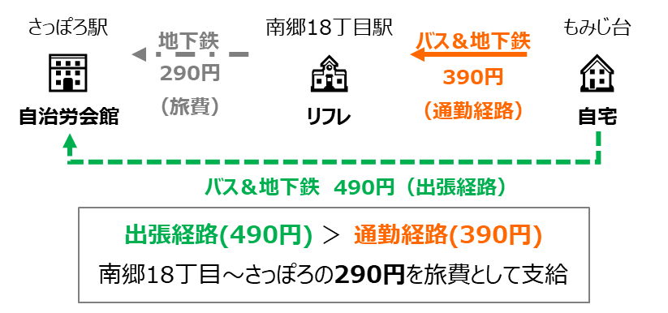
研修に従事するため、下記により、出張することを命じる。 |  |  |  |  |  | 係 長 | 係 |  | 決 裁
また、下記請求については、事実と相違ないものと認定する。 |  |  |  |  |  |  |  |  | 2026-04-01
請求年月日 | 2026-04-01 |  | 所属 | 総）職員部人事課（仮配置） |  |  | 職員番号 |  | C67890
自宅住所 | 札幌市○区○○▲条▲丁目□番□－XXX号 |  |  |  |  |  | 氏名 |  | 札幌 太郎
旅費請求の同意確認 （※1） |  | 旅費の請求にあたり、以下の事項全てに同意する。 ・例月給与支給口座への振込により旅費が支給されること ・人事課が勤労課から例月給与支給口座に関する情報提供を受けること ・旅費の支給は研修日程の終了後になること |  |  |  |  |  |  |  | 同意確認
研修会場 | 北海道自治労会館 |  |  | 所在地 | 札幌市北区北６条西７丁目５－３
通勤経路 （勤務場所（リフレサッポロ）までの経路） |  |  |  | 出張経路 （研修会場（北海道自治労会館）までの経路）
 |  | 交通機関等の種類 （※2） | 金 額 （※３） |  |  | 交通機関等の種類 （※2） |  | 金 額 （※３） |  | 旅 費 （※４）
自宅 |  |  |  | 自宅
▼ |  | 徒歩 | 0 | ▼ |  | 徒歩 |  | 0 |  | 0 | ※この記載例に記載された出張経路はあくまで一例であり、この経路を推奨するものではありません。
もみじ台北３丁目 |  |  |  | もみじ台北３丁目 |  |  |  |  |  |  | 運賃、時間、距離等を検討し、ご自身で「最も経済的かつ合理的」な経路を選択してください。
▼ |  | JRバス | 0 | ▼ |  | JRバス |  | 0 |  | 0
新さっぽろ |  |  |  | 新さっぽろ
▼ |  | 地下鉄 | 390 | ▼ |  | 地下鉄 |  | 0 |  | 通勤手当
南郷１８丁目 |  |  |  | 南郷１８丁目
▼ |  | 徒歩 | 0 | ▼ |  | 地下鉄 |  | 490 |  | 290
 |  |  |  | さっぽろ
▼ |  |  |  | ▼ |  | 徒歩 |  | 0 |  | 0

▼ |  |  |  | ▼

▼ |  |  |  | ▼

▼ |  |  |  | ▼
リフレサッポロ （職員研修センター） |  | 通勤手当相当額 （A） | 390 | 北海道自治労会館 |  | 支給判定対象額 （B） |  | 490 |  | 290
旅費額小計（片道） |  |  |  | 290 |  | 円 | （A≧Bの場合は支給対象外）
この欄は空欄のままにしてください。
出張年月日 （北海道自治労会館での 研修受講日） |  |  |  |  |  |  |  |  |  | 受講日数
 |  |  |  |  |  |  |  |  |  | 5日
旅費額合計（旅費額小計×２×受講日数） |  |  |  | 2,900 |  | 円
※１ 旅費が研修日程終了後に口座振込により支給されることに同意する場合は、同意確認の□にチェックを入れること。
２ 交通機関等の種類については、地下鉄、市電、JR、○○バス、徒歩、自転車等の種類を記入すること。
３ 基本的に交通機関ごとに金額を記載するものとするが、乗継料金の場合は当該乗継区間が終了する交通機関の行に記載することとし、
金額が二重計上されないよう留意すること。
４ 旅費では通勤経路を除くため、出張経路に通勤経路と重複する区間がある場合は「通勤手当」と記載すること。
重複区間を除いた後の旅費額は、重複区間の終点を起点として目的地までの交通費を計算するものとする。

記載例 (2)
黄色の塗りつぶし欄が
入力箇所です。
旅費請求書（兼出張命令書） ＜新採用職員研修用＞

通勤経路との重複が無く支給対象となる場合の例
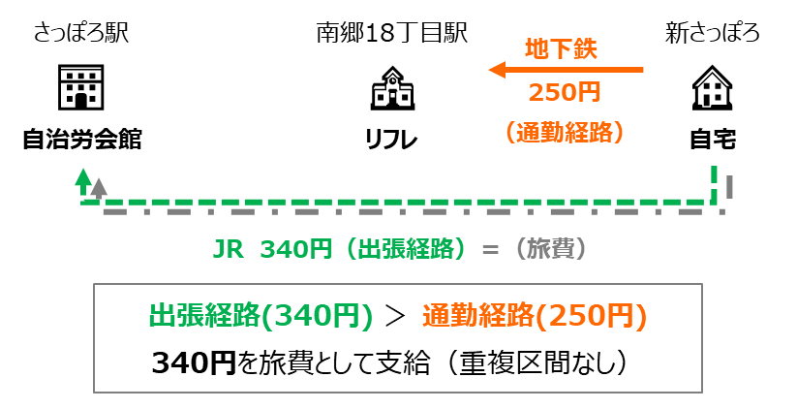
研修に従事するため、下記により、出張することを命じる。 |  |  |  |  |  | 係 長 | 係 |  | 決 裁
また、下記請求については、事実と相違ないものと認定する。 |  |  |  |  |  |  |  |  | 2026-04-01
請求年月日 | 2026-04-01 |  | 所属 | 総）職員部人事課（仮配置） |  |  | 職員番号 |  | C67890
自宅住所 | 札幌市○区○○▲条▲丁目□番□－XXX号 |  |  |  |  |  | 氏名 |  | 札幌 太郎
JR 360円（出張経路）＝（旅費）
旅費請求の同意確認 （※1） |  | 旅費の請求にあたり、以下の事項全てに同意する。 ・例月給与支給口座への振込により旅費が支給されること ・人事課が勤労課から例月給与支給口座に関する情報提供を受けること ・旅費の支給は研修日程の終了後になること |  |  |  |  |  |  |  | 同意確認
出張経路（360円）＞ 通勤経路（250円）
360円を旅費として支給（重複区間なし）
研修会場 | 北海道自治労会館 |  |  | 所在地 | 札幌市北区北６条西７丁目５－３
通勤経路 （勤務場所（リフレサッポロ）までの経路） |  |  |  | 出張経路 （研修会場（北海道自治労会館）までの経路）
 |  | 交通機関等の種類 （※2） | 金 額 （※３） |  |  | 交通機関等の種類 （※2） |  | 金 額 （※３） |  | 旅 費 （※４）
自宅 |  |  |  | 自宅
▼ |  | 徒歩 | 0 | ▼ |  | 徒歩 |  | 0 |  | 0 | ※この記載例に記載された出張経路はあくまで一例であり、この経路を推奨するものではありません。
新さっぽろ |  |  |  | 新札幌 |  |  |  |  |  |  | 運賃、時間、距離等を検討し、ご自身で「最も経済的かつ合理的」な経路を選択してください。
▼ |  | 地下鉄 | 250 | ▼ |  | JR |  | 360 |  | 360
南郷18丁目 |  |  |  | 札幌
▼ |  | 徒歩 | 0 | ▼ |  | 徒歩 |  | 0 |  | 0

▼ |  |  |  | ▼

▼ |  |  |  | ▼

▼ |  |  |  | ▼

▼ |  |  |  | ▼

この欄は空欄のままにしてください。
▼ |  |  |  | ▼
リフレサッポロ （職員研修センター） |  | 通勤手当相当額 （A） | 250 | 北海道自治労会館 |  | 支給判定対象額 （B） |  | 360 |  | 360
旅費額小計（片道） |  |  |  | 360 |  | 円 | （A≧Bの場合は支給対象外）
出張年月日 （北海道自治労会館での 研修受講日） |  |  |  |  |  |  |  |  |  | 受講日数
 |  |  |  |  |  |  |  |  |  | 5日
旅費額合計（旅費額小計×２×受講日数） |  |  |  | 3,600 |  | 円
※１ 旅費が研修日程終了後に口座振込により支給されることに同意する場合は、同意確認の□にチェックを入れること。
２ 交通機関等の種類については、地下鉄、市電、JR、○○バス、徒歩、自転車等の種類を記入すること。
３ 基本的に交通機関ごとに金額を記載するものとするが、乗継料金の場合は当該乗継区間が終了する交通機関の行に記載することとし、
金額が二重計上されないよう留意すること。
４ 旅費では通勤経路を除くため、出張経路に通勤経路と重複する区間がある場合は「通勤手当」と記載すること。
重複区間を除いた後の旅費額は、重複区間の終点を起点として目的地までの交通費を計算するものとする。

記載例 (3)
黄色の塗りつぶし欄が
入力箇所です。
旅費請求書（兼出張命令書） ＜新採用職員研修用＞

通勤経路との重複が無く支給対象となる場合の例
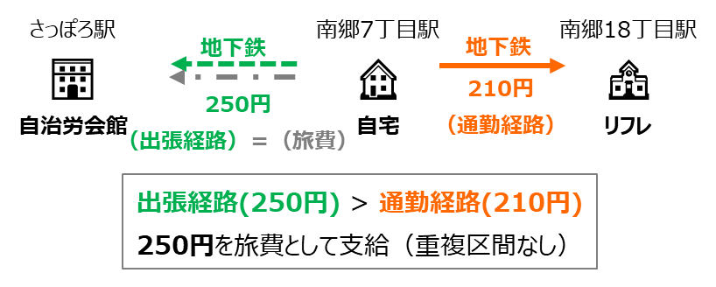
研修に従事するため、下記により、出張することを命じる。 |  |  |  |  |  | 係 長 | 係 |  | 決 裁
また、下記請求については、事実と相違ないものと認定する。 |  |  |  |  |  |  |  |  | 2026-04-01
請求年月日 | 2026-04-01 |  | 所属 | 総）職員部人事課（仮配置） |  |  | 職員番号 |  | C67890
自宅住所 | 札幌市○区○○▲条▲丁目□番□－XXX号 |  |  |  |  |  | 氏名 |  | 札幌 太郎
旅費請求の同意確認 （※1） |  | 旅費の請求にあたり、以下の事項全てに同意する。 ・例月給与支給口座への振込により旅費が支給されること ・人事課が勤労課から例月給与支給口座に関する情報提供を受けること ・旅費の支給は研修日程の終了後になること |  |  |  |  |  |  |  | 同意確認
研修会場 | 北海道自治労会館 |  |  | 所在地 | 札幌市北区北６条西７丁目５－３
通勤経路 （勤務場所（リフレサッポロ）までの経路） |  |  |  | 出張経路 （研修会場（北海道自治労会館）までの経路）
 |  | 交通機関等の種類 （※2） | 金 額 （※３） |  |  | 交通機関等の種類 （※2） |  | 金 額 （※３） |  | 旅 費 （※４）
自宅 |  |  |  | 自宅
▼ |  | 徒歩 | 0 | ▼ |  | 徒歩 |  | 0 |  | 0 | ※この記載例に記載された出張経路はあくまで一例であり、この経路を推奨するものではありません。
南郷7丁目 |  |  |  | 南郷７丁目 |  |  |  |  |  |  | 運賃、時間、距離等を検討し、ご自身で「最も経済的かつ合理的」な経路を選択してください。
▼ |  | 地下鉄 | 210 | ▼ |  | 地下鉄 |  | 250 |  | 250
南郷18丁目 |  |  |  | さっぽろ
▼ |  | 徒歩 | 0 | ▼ |  | 徒歩 |  | 0 |  | 0

▼ |  |  |  | ▼

▼ |  |  |  | ▼

▼ |  |  |  | ▼

▼ |  |  |  | ▼

▼ |  |  |  | ▼
リフレサッポロ （職員研修センター） |  | 通勤手当相当額 （A） | 210 | 北海道自治労会館 |  | 支給判定対象額 （B） |  | 250 |  | 250
旅費額小計（片道） |  |  |  | 250 |  | 円 | （A≧Bの場合は支給対象外）
この欄は空欄のままにしてください。
出張年月日 （北海道自治労会館での 研修受講日） |  |  |  |  |  |  |  |  |  | 受講日数
 |  |  |  |  |  |  |  |  |  | 5日
旅費額合計（旅費額小計×２×受講日数） |  |  |  | 2,500 |  | 円
※１ 旅費が研修日程終了後に口座振込により支給されることに同意する場合は、同意確認の□にチェックを入れること。
２ 交通機関等の種類については、地下鉄、市電、JR、○○バス、徒歩、自転車等の種類を記入すること。
３ 基本的に交通機関ごとに金額を記載するものとするが、乗継料金の場合は当該乗継区間が終了する交通機関の行に記載することとし、
金額が二重計上されないよう留意すること。
４ 旅費では通勤経路を除くため、出張経路に通勤経路と重複する区間がある場合は「通勤手当」と記載すること。
重複区間を除いた後の旅費額は、重複区間の終点を起点として目的地までの交通費を計算するものとする。

記載例 (4)
黄色の塗りつぶし欄が
入力箇所です。
旅費請求書（兼出張命令書） ＜新採用職員研修用＞
支給対象外となる場合の例
（提出不要）
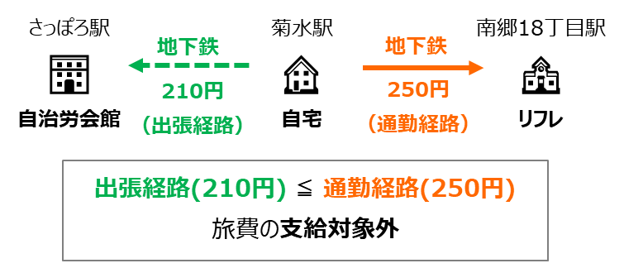
研修に従事するため、下記により、出張することを命じる。 |  |  |  |  |  | 係 長 | 係 |  | 決 裁
また、下記請求については、事実と相違ないものと認定する。 |  |  |  |  |  |  |  |  | 2026-04-01
請求年月日 | 2026-04-01 |  | 所属 | 総）職員部人事課（仮配置） |  |  | 職員番号 |  | C67890
自宅住所 | 札幌市○区○○▲条▲丁目□番□－XXX号 |  |  |  |  |  | 氏名 |  | 札幌 太郎
旅費請求の同意確認 （※1） |  | 旅費の請求にあたり、以下の事項全てに同意する。 ・例月給与支給口座への振込により旅費が支給されること ・人事課が勤労課から例月給与支給口座に関する情報提供を受けること ・旅費の支給は研修日程の終了後になること |  |  |  |  |  |  |  | 同意確認
研修会場 | 北海道自治労会館 |  |  | 所在地 | 札幌市北区北６条西７丁目５－３
通勤経路 （勤務場所（リフレサッポロ）までの経路） |  |  |  | 出張経路 （研修会場（北海道自治労会館）までの経路）
 |  | 交通機関等の種類 （※2） | 金 額 （※３） |  |  | 交通機関等の種類 （※2） |  | 金 額 （※３） |  | 旅 費 （※４）
自宅 |  |  |  | 自宅
▼ |  | 徒歩 | 0 | ▼ |  | 徒歩 |  | 0 |  |  | ※この記載例に記載された出張経路はあくまで一例であり、この経路を推奨するものではありません。
菊水 |  |  |  | 菊水 |  |  |  |  |  |  | 運賃、時間、距離等を検討し、ご自身で「最も経済的かつ合理的」な経路を選択してください。
▼ |  | 地下鉄 | 250 | ▼ |  | 地下鉄 |  | 210
南郷18丁目 |  |  |  | さっぽろ
▼ |  | 徒歩 | 0 | ▼ |  | 徒歩 |  | 0

▼ |  |  |  | ▼

▼ |  |  |  | ▼

▼ |  |  |  | ▼

▼ |  |  |  | ▼

▼ |  |  |  | ▼
リフレサッポロ （職員研修センター） |  | 通勤手当相当額 （A） | 250 | 北海道自治労会館 |  | 支給判定対象額 （B） |  | 210 |  | 0
旅費額小計（片道） |  |  |  | 支給対象外 |  | 円 | （A≧Bの場合は支給対象外）
この欄は空欄のままにしてください。
出張年月日 （北海道自治労会館での 研修受講日） |  |  |  |  |  |  |  |  |  | 受講日数
 |  |  |  |  |  |  |  |  |  | 5日
旅費額合計（旅費額小計×２×受講日数） |  |  |  | 支給対象外 |  | 円
※１ 旅費が研修日程終了後に口座振込により支給されることに同意する場合は、同意確認の□にチェックを入れること。
２ 交通機関等の種類については、地下鉄、市電、JR、○○バス、徒歩、自転車等の種類を記入すること。
３ 基本的に交通機関ごとに金額を記載するものとするが、乗継料金の場合は当該乗継区間が終了する交通機関の行に記載することとし、
金額が二重計上されないよう留意すること。
４ 旅費では通勤経路を除くため、出張経路に通勤経路と重複する区間がある場合は「通勤手当」と記載すること。
重複区間を除いた後の旅費額は、重複区間の終点を起点として目的地までの交通費を計算するものとする。

記載例 (5)
黄色の塗りつぶし欄が
入力箇所です。
旅費請求書（兼出張命令書） ＜新採用職員研修用＞
支給対象外となる場合の例
（提出不要）
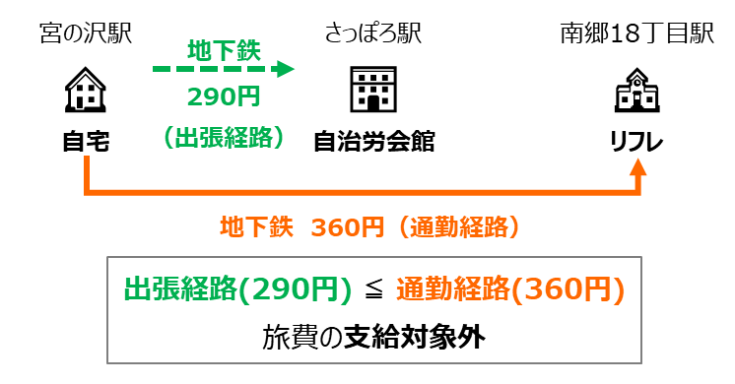
研修に従事するため、下記により、出張することを命じる。 |  |  |  |  |  | 係 長 | 係 |  | 決 裁
また、下記請求については、事実と相違ないものと認定する。 |  |  |  |  |  |  |  |  | 2026-04-01
請求年月日 | 2026-04-01 |  | 所属 | 総）職員部人事課（仮配置） |  |  | 職員番号 |  | C67890
自宅住所 | 札幌市○区○○▲条▲丁目□番□－XXX号 |  |  |  |  |  | 氏名 |  | 札幌 太郎
旅費請求の同意確認 （※1） |  | 旅費の請求にあたり、以下の事項全てに同意する。 ・例月給与支給口座への振込により旅費が支給されること ・人事課が勤労課から例月給与支給口座に関する情報提供を受けること ・旅費の支給は研修日程の終了後になること |  |  |  |  |  |  |  | 同意確認
研修会場 | 北海道自治労会館 |  |  | 所在地 | 札幌市北区北６条西７丁目５－３
通勤経路 （勤務場所（リフレサッポロ）までの経路） |  |  |  | 出張経路 （研修会場（北海道自治労会館）までの経路）
 |  | 交通機関等の種類 （※2） | 金 額 （※３） |  |  | 交通機関等の種類 （※2） |  | 金 額 （※３） |  | 旅 費 （※４）
自宅 |  |  |  | 自宅
▼ |  | 徒歩 | 0 | ▼ |  | 徒歩 |  | 0 |  |  | ※この記載例に記載された出張経路はあくまで一例であり、この経路を推奨するものではありません。
宮の沢 |  |  |  | 宮の沢 |  |  |  |  |  |  | 運賃、時間、距離等を検討し、ご自身で「最も経済的かつ合理的」な経路を選択してください。
▼ |  | 地下鉄 | 360 | ▼ |  | 地下鉄 |  | 290
南郷18丁目 |  |  |  | さっぽろ
▼ |  | 徒歩 | 0 | ▼ |  | 徒歩 |  | 0

▼ |  |  |  | ▼

▼ |  |  |  | ▼

▼ |  |  |  | ▼

▼ |  |  |  | ▼

▼ |  |  |  | ▼
リフレサッポロ （職員研修センター） |  | 通勤手当相当額 （A） | 360 | 北海道自治労会館 |  | 支給判定対象額 （B） |  | 290 |  | 0
旅費額小計（片道） |  |  |  | 支給対象外 |  | 円 | （A≧Bの場合は支給対象外）
この欄は空欄のままにしてください。
出張年月日 （北海道自治労会館での 研修受講日） |  |  |  |  |  |  |  |  |  | 受講日数
 |  |  |  |  |  |  |  |  |  | 5日
旅費額合計（旅費額小計×２×受講日数） |  |  |  | 支給対象外 |  | 円
※１ 旅費が研修日程終了後に口座振込により支給されることに同意する場合は、同意確認の□にチェックを入れること。
２ 交通機関等の種類については、地下鉄、市電、JR、○○バス、徒歩、自転車等の種類を記入すること。
３ 基本的に交通機関ごとに金額を記載するものとするが、乗継料金の場合は当該乗継区間が終了する交通機関の行に記載することとし、
金額が二重計上されないよう留意すること。
４ 旅費では通勤経路を除くため、出張経路に通勤経路と重複する区間がある場合は「通勤手当」と記載すること。
重複区間を除いた後の旅費額は、重複区間の終点を起点として目的地までの交通費を計算するものとする。

